CAN网络拓扑
整车CAN网络拓扑

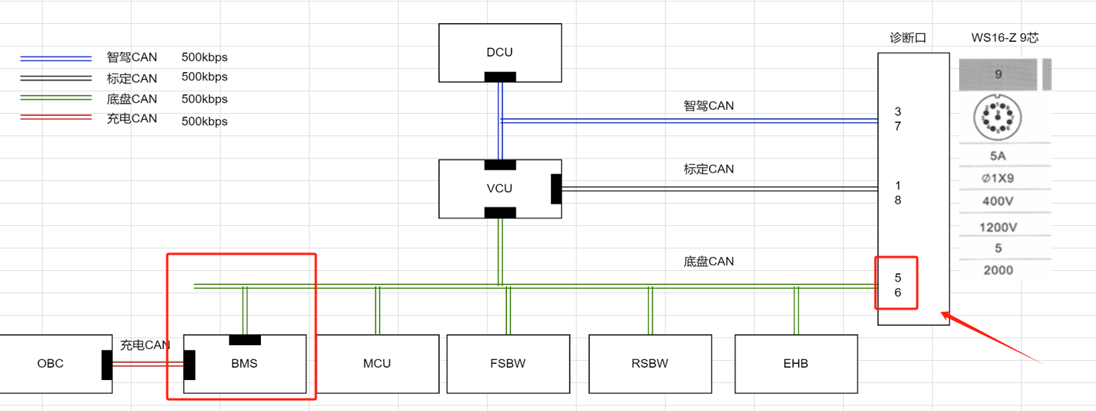

说明： EV-CAN 500k B-CAN 500K CHG-CAN 250K 610-CAN 500K

 | Bit 7 | Bit 6 | Bit 5 | Bit 4 | Bit 3 | Bit 2 | Bit 1 | Bit 0
Byte 0 | 7 | 6 | 5 | 4 | 3 | 2 | 1 | 0
Byte 1 | 15 | 14 | 13 | 12 | 11 | 10 | 9 | 8
Byte 2 | 23 | 22 | 21 | 20 | 19 | 18 | 17 | 16
Byte 3 | 31 | 30 | 29 | 28 | 27 | 26 | 25 | 24
Byte 4 | 39 | 38 | 37 | 36 | 35 | 34 | 33 | 32
Byte 5 | 47 | 46 | 45 | 44 | 43 | 42 | 41 | 40
Byte 6 | 55 | 54 | 53 | 52 | 51 | 50 | 49 | 48
Byte 7 | 63 | 62 | 61 | 60 | 59 | 58 | 57 | 56

CANLegend
Legend - CAN
协议说明
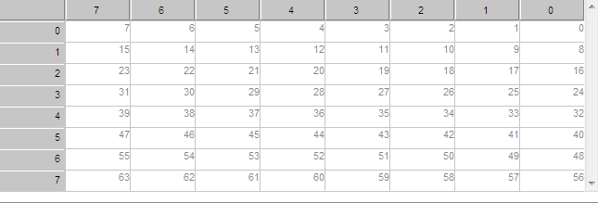 Start Byte Position/Start Bit Position 起始字节位置0起始位位置 | CAN协议中Motorola字节序
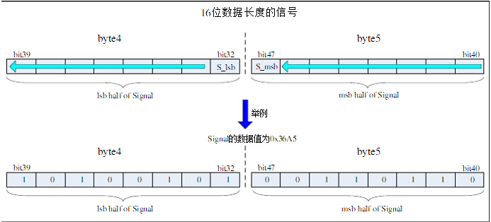
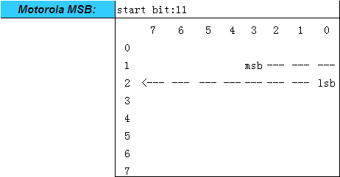

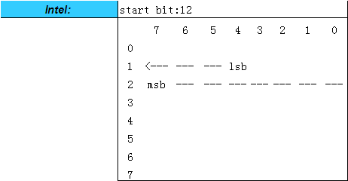 CAN协议中Inter字节序

